ARP协议格式
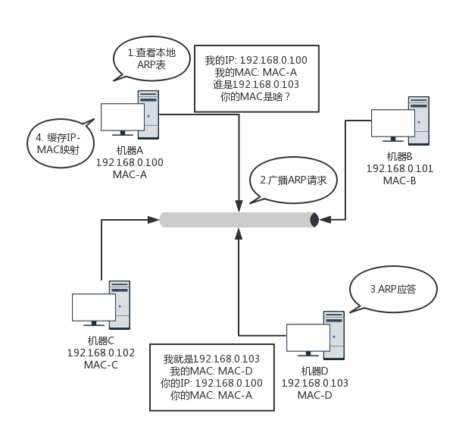
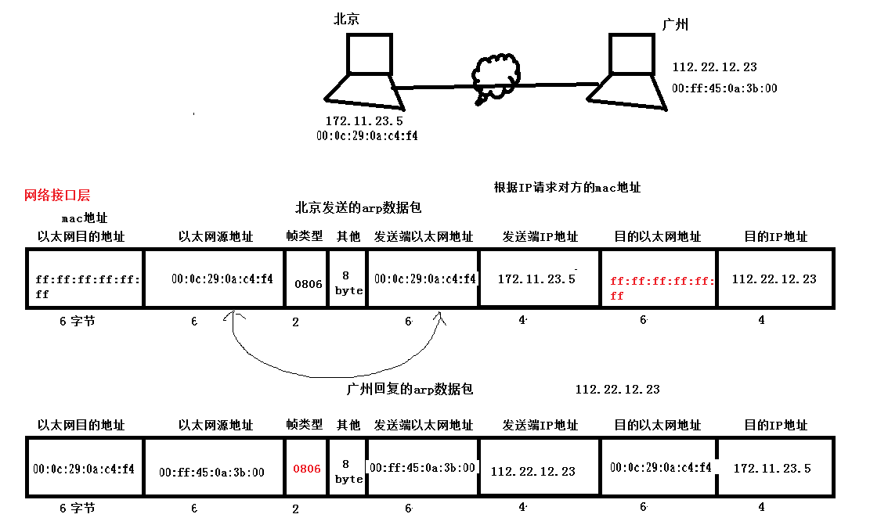
ARP 协议格式

目的MAC地址 | 源MAC地址 | 帧类型 | 硬件 类型 | 协议 类型 | 硬件 地址长度 | 协议 地址长度 | op | 发送端 MAC地址 | 发送端 IP地址 | 目的端 MAC地址 | 目的端 IP地址
6 | 6 | 2 | 2 | 2 | 1 | 1 | 2 | 6 | 4 | 6 | 4

以太网帧首部 |  |  | 28字节的 ARP 请求或应答

ARP 请求基本上靠广播
﻿

IP协议格式
IP数据报格式

0 |  |  | 15 | 16 |  | 31bit
4位 版本 | 4位 首部长度 | 8位服务类型 （TOS） |  | 16位总长度（字节数） |  |  | 20字节
16位标识 |  |  |  | 3位标志 | 13位片偏移
8位生存时间 （TTL） |  | 8位协议 |  | 16位首部检验和
32位源IP地址
32位目的IP地址
选项（如果有）
数据

﻿
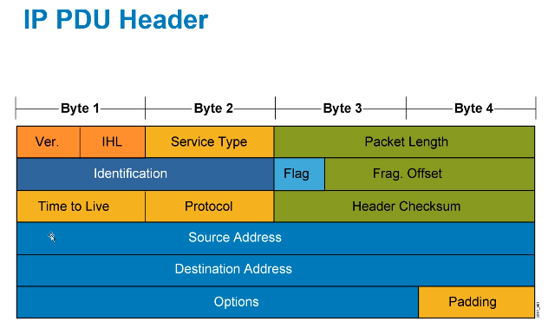

﻿
IP报头的大小应该为 4字节的倍数, 20Byte~60Byte.

IPv4主报头字段:
Ver Version协议的版本
IHL Header Length 报头长度, 通常情况下位20Byte
TOS Type of Service 服务类别, 用来做 QoS(服务质量)
QoS 在有限带宽的情况下, 尽可能的保证那些比较关键的应用, 对延迟, 丢包敏感的应用所产生的数据能够优先和高质量的发送
1) 给不同流量打上不同的"颜色", 打上标记
2) 针对不同的类别, 做好流量转发的不同策略
Package Length 连同三层报头在内的整个数据包有多少个字节

以下三个字段用于实现三层的数据分片, 三层切片很慢, 能不做尽量不做:
Identification(标识符)
X X1 X2 标识符 100
Y Y1 Y2 标识符 200
网络在发送 X, Y数据的时候会有传输延迟(可达可小), 导致接收端收到的数据包的顺序不一样, X1和Y1可能会混 在一起,需要告诉接收端哪些数据切片是X的, 哪些数据切片是Y的, 通过给每个数据切片打上标识就可以实现.

数据切片时, 属于相同数据包的切片打上相同的标识.
标识符的作用就是：标识属于相同数据包的多个数据分片，方便数据接收方识别数据分片是属于哪个数据包的。
Flag(标记)
是IP报头中最小的字段, 一共只有三比特, 且最高位的那个bit还没使用, 恒为0
0 DF MF
DF Don't Fragment
置1 时表示不允许三层切片, 如果数据超过 MTU, 则丢弃(丢包的同时给源主机发送一个ICMP数据报, 报错报)
应用: PMTUD 路径MTU检测, 测试路径的最小MTU
置0 时表示允许切片, 无法检测路径MTU
可手动配置
MF More Fragment 本分片是否是数据包的最后一个分片
置1 表示还有其他分片存在
置0 表示是最后一个数据分片
自动设置
Frag. Offset(分段偏移量)
各个数据分片在数据包中的偏移量
方便接收方重组数据分片, 按顺序重组为完整的数据包
如果出现数据分片丢包(网络拥塞), 则会将原始整个包重新切片发送, 而不是仅发送所丢失的分片数据, 所以说三层切片性能比较差, 尽量避免三层切片。
Time to Live， TTL，存活时间
描述一个数据包从产生到丢弃最多能发多远，用跳（Hop）数描述，一跳就是一个三层网络设备
取值范围为 0~255
所有的三层网络设备，如路由器和多层交换机都有一个分组改写引擎，专门用来改写报文的字段，会将TTL减一，当TTL字段为0时，则路由器无法将其进行转发
Protocol（协议号）
类似以太网数据帧报头中的 Type 类型字段（二层到三层协议的映射）
通过该字段，可以知道四层使用的是什么协议（三层网络设备看不懂四层报头内容，但是可以通过该字段知道四层封装使用的何种协议）
三层到四层协议的映射字段
1 -- ICMP 如果该字段的值为1，则表示四层使用的是ICMP协议
2 -- IGMP
88 -- EIGRP
89 -- OSPF
6 -- TCP
17 -- UDP
103 -- PIM
Header Checksum（报头校验和）
校验三层报头，判断数据包的完整性，有问题就丢弃
Source Address（源IP地址）
Destination Address（目的IP地址）
路由器默认只关心目的IP地址

